Hoja1
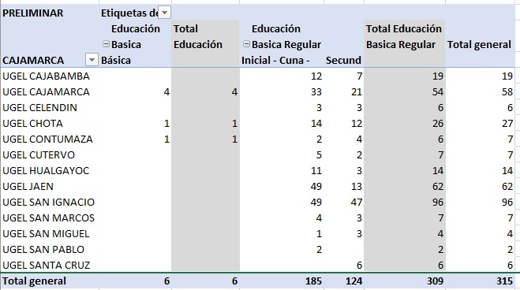
Cuenta de DRE/UGEL/COLEGIO MILITAR | Etiquetas de columna
Etiquetas de fila | Básica Especial Inicial/Primaria | Inicial - Cuna - Jardín | Secundaria | inicial | ebe | Total general
UGEL CAJABAMBA |  |  | 7 | 12 |  | 19
UGEL CAJAMARCA |  |  | 21 | 33 | 4 | 58
UGEL CHOTA |  |  | 12 | 14 | 1 | 27
UGEL CUTERVO |  |  | 2 | 5 |  | 7
UGEL JAEN |  |  | 13 | 49 |  | 62
UGEL SAN IGNACIO |  |  | 47 | 49 |  | 96
UGEL SAN MARCOS |  |  | 3 | 4 |  | 7
UGEL SAN MIGUEL |  |  | 3 | 1 |  | 4
UGEL SAN PABLO |  |  |  | 2 |  | 2
UGEL SANTA CRUZ |  |  | 5 |  |  | 5
UGEL CELENDIN |  | 3 | 3 |  |  | 6
UGEL HUALGAYOC |  | 11 | 3 |  |  | 14
UGEL CONTUMAZA | 1 | 2 | 4 |  |  | 7
Total general | 1 | 16 | 123 | 169 | 5 | 314

